关系图
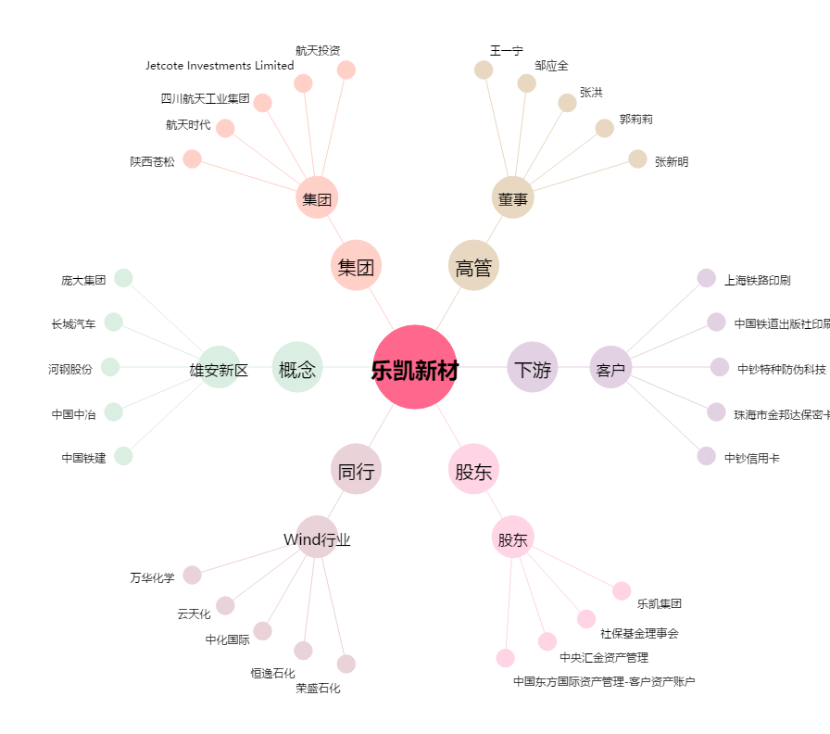
乐凯新材[300446.SZ] - 关系概览图

